상품제안서
다즐 여행용 프리미엄 레디백 11p 세트 | 상품코드: S46119

 |  |  |  |  |  |  | 02-713-8555 | www.synergygift.co.kr
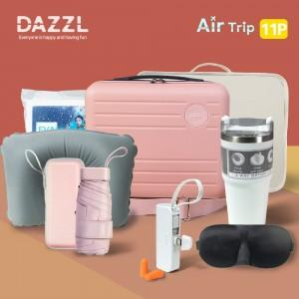

【상세/제작정보】 | <p><span style="font-size: 14pt;">※&nbsp;</span><span style="font-size: 14pt;">인쇄는 레디백에만 가능합니다</span>​​</p>

【인쇄/포장옵션】 | 에폭시, 입체양각인쇄 / OPP(비닐)

【공급단가】 | 수량 | 20~ | 50~ | 100~ | 300~ | 500~
*VAT별도 | 단가 | 60,000원 | 56,200원 | 54,800원 | 53,300원 | 52,400원

【상품 URL】 | https://www.synergygift.co.kr:443/src/goods_detail.php?gdno=46119

